ACOPLAMIENTOS
 | ACUERDO CNO 1429- PARÁMETROS TÉCNICOS PARA EL PLANEAMIENTO OPERATIVO
 | ANEXO. Formato de reporte de parámetros técnicos para acoplamientos gas vapor en plantas térmicas y configuraciones de ciclo combinado

NOTAS
Se deberán adicionar tantas curvas de relación de acoplamientos gas vapor como se considere necesario, teniendo en cuenta que el máximo de curvas será el máximo número de configuraciones declaradas.

Relación de acoplamientos gas vapor
Es una curva a tramos de línea monótonamente creciente, que relaciona la generación con unidades a gas del recurso y la generación con unidades a vapor del recurso. Puede estar definida hasta en cinco diferentes intervalos de potencia de la planta, y puede existir una para cada configuración en caso de ser necesario.
Curva 1
Configuraciones a las que aplica la curva 1: |  |  | 1
Intervalos | Valor mínimo Gas (MW) | Valor mínimo Vapor (MW) | Valor máximo Gas (MW) | Valor máximo Vapor (MW)
1 | 0 | 0 | 47 | 0
2 | 47 | 0 | 140 | 87
3 | 140 | 87 | 246 | 135
4 | 246 | 135 | 289 | 148
5 | 289 | 148 | 289 | 164
Curva 2
Configuraciones a las que aplica la curva 2: |  |  | 2
Intervalos | Valor mínimo Gas (MW) | Valor mínimo Vapor (MW) | Valor máximo Gas (MW) | Valor máximo Vapor (MW)
1 | 0 | 0 | 47 | 0
2 | 47 | 0 | 140 | 87
3 | 140 | 87 | 246 | 135
Curva 3
Configuraciones a las que aplica la curva 3: |  |  | 3
Intervalos | Valor mínimo Gas (MW) | Valor mínimo Vapor (MW) | Valor máximo Gas (MW) | Valor máximo Vapor (MW)
1 | 0 | 0 | 47 | 0
2 | 47 | 0 | 140 | 87
3 | 140 | 87 | 217 | 122
Curva 4
Configuraciones a las que aplica la curva 4: |  |  | 8
Intervalos | Valor mínimo Gas (MW) | Valor mínimo Vapor (MW) | Valor máximo Gas (MW) | Valor máximo Vapor (MW)
1 | 0 | 0 | 56 | 0
2 | 56 | 0 | 98 | 38
3 | 98 | 38 | 120 | 73
Curva 5
Configuraciones a las que aplica la curva 5: |  |  | 9
Intervalos | Valor mínimo Gas (MW) | Valor mínimo Vapor (MW) | Valor máximo Gas (MW) | Valor máximo Vapor (MW)
1 | 0 | 0 | 20 | 0
2 | 20 | 0 | 83 | 42
3 | 83 | 42 | 169 | 78
Curva 6
Configuraciones a las que aplica la curva 6: |  |  | 10
Intervalos | Valor mínimo Gas (MW) | Valor mínimo Vapor (MW) | Valor máximo Gas (MW) | Valor máximo Vapor (MW)
1 | 0 | 0 | 20 | 0
2 | 20 | 0 | 83 | 42
3 | 83 | 42 | 155 | 70
Curva 7
Configuraciones a las que aplica la curva 7: |  |  | 11
Intervalos | Valor mínimo Gas (MW) | Valor mínimo Vapor (MW) | Valor máximo Gas (MW) | Valor máximo Vapor (MW)
1 | 0 | 0 | 20 | 0
2 | 20 | 0 | 83 | 42
3 | 83 | 42 | 133 | 62
Se deberán adicionar tantas curvas de relación de acoplamientos gas vapor como se considere necesario, teniendo en cuenta que el máximo de curvas será el máximo número de configuraciones declaradas.

Ejemplo:
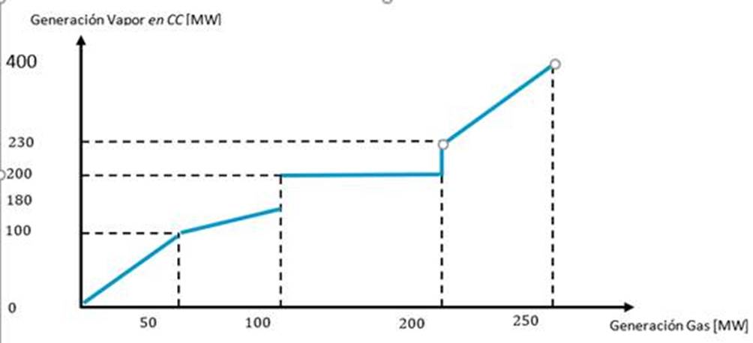

Acuerdo CNO 1312 (2)
TERMOFLORES IVB UNIDAD GAS CT2 - FLORES 2
Acuerdo CNO 1312
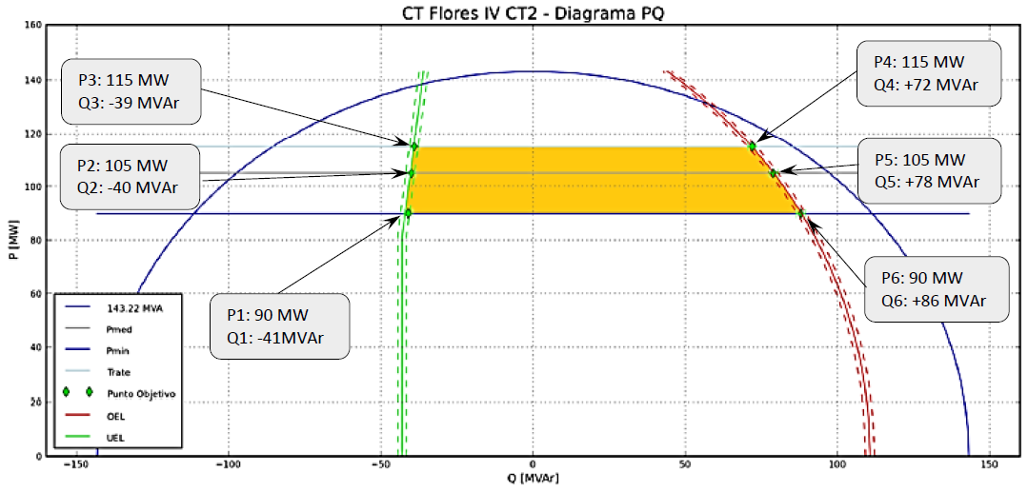

Unidad | Región | Parámetro a modificar | Valor Anterior | Valor Nuevo
TERMOFLORES IVB UNIDAD GAS CT2 - FLORES 2 | Subexcitación | Cap Abs Reactivos (Mvar) en 90 MW | -35 | -41
 |  | Cap Abs Reactivos (Mvar) en 105 MW | -35 | -40
 |  | Cap Abs Reactivos (Mvar) en 115 MW | -35 | -39
 | Sobreexcitación | Cap Gen Reactivos (Mvar) en 90 MW | 47 | 86
 |  | Cap Gen Reactivos (Mvar) en 105 MW | 47 | 78
 |  | Cap Gen Reactivos (Mvar) en 115 MW | 47 | 72

Acuerdo CNO 1312 (3)
TERMOFLORES IVB UNIDAD GAS CT3 - FLORES 3
Acuerdo CNO 1312
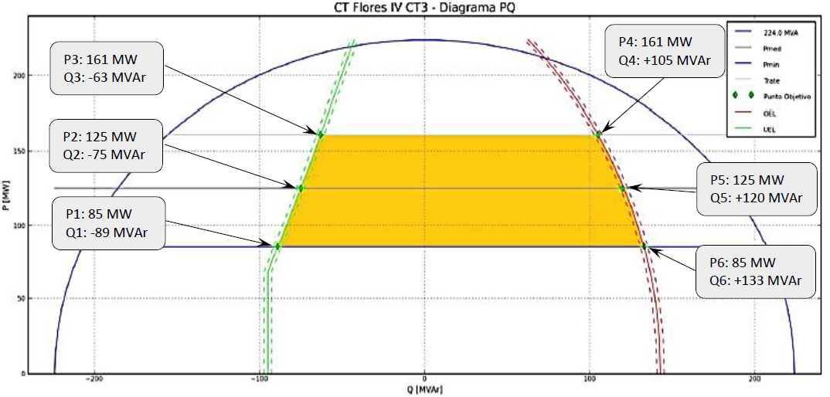

Unidad | Región | Parámetro a modificar | Valor Anterior | Valor Nuevo
TERMOFLORES IVB UNIDAD GAS CT3 - FLORES 3 | Subexcitación | Cap Abs Reactivos (Mvar) en 85 MW | -35 | -89
 |  | Cap Abs Reactivos (Mvar) en 125 MW | -35 | -75
 |  | Cap Abs Reactivos (Mvar) en 161 MW | -35 | -63
 | Sobreexcitación | Cap Gen Reactivos (Mvar) en 85 MW | 97 | 133
 |  | Cap Gen Reactivos (Mvar) en 125 MW | 97 | 120
 |  | Cap Gen Reactivos (Mvar) en 161 MW | 97 | 105

Acuerdo CNO 1312 (4)
TERMOFLORES IVB UNIDAD VAPOR ST2 - FLORES 4
Acuerdo CNO 1312
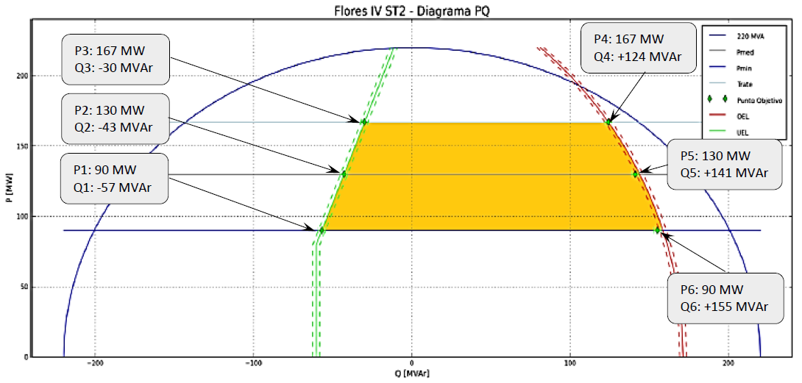

Unidad | Región | Parámetro a modificar | Valor Anterior | Valor Nuevo
TERMOFLORES IVB UNIDAD VAPOR ST2 - FLORES 4 | Subexcitación | Cap Abs Reactivos (Mvar) en 90 MW | -50 | -57
 |  | Cap Abs Reactivos (Mvar) en 130 MW | -50 | -43
 |  | Cap Abs Reactivos (Mvar) en 167 MW | -50 | -30
 | Sobreexcitación | Cap Gen Reactivos (Mvar) en 90 MW | 60 | 155
 |  | Cap Gen Reactivos (Mvar) en 130 MW | 60 | 141
 |  | Cap Gen Reactivos (Mvar) en 167 MW | 60 | 124

